Verbale di controllo
VERBALE DI ISTRUTTORIA AMMINISTRATIVO-CONTABILE
PR Campania FSE+ 2021/2027
INFORMAZIONI GENERALI
Verbale Istruttorio N.
Priorità
Obiettivo Specifico
Azione
INFORMAZIONI ANAGRAFICHE
Responsabile di Obiettivo Specifico
Soggetto responsabile dell'istruttoria
Decreto di nomina del soggetto responsabile dell'istruttoria
IDENTIFICAZIONE DELL'OPERAZIONE OGGETTO DELL'ISTRUTTORIA
Dispositivo di Programmazione
Dispositivo di attuazione
Titolo del Progetto
Beneficiario
Codice identificativo di progetto
Codice Unico di Progetto (CUP)
STATO DELL'OPERAZIONE
inserire tra l'altro le motivazioni delle spese non ammissibili
In corso di attuazione
conclusa
DESCRIZIONE SINTETICA DELL'ATTIVITA' ISTRUTTORIA

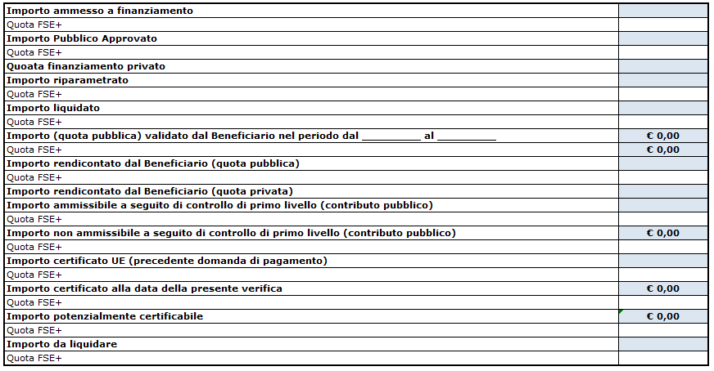

DETTAGLIO FINANZIARIO
Importo ammesso a finanziamento | € 0.00
Importo Pubblico Approvato | € 0.00
Quota finanziamento privato | € 0.00
Importo riparametrato | € 0.00
Importo liquidato | € 0.00
Importo (quota pubblica) validato dal Beneficiario nel periodo di riferimento | € 0.00
Importo rendicontato dal Beneficiario (quota pubblica) | € 0.00
Importo rendicontato dal Beneficiario (quota privata) | € 0.00
Importo ammissibile a seguito dell'istruttoria amministrativo-contabile (contributo pubblico) | € 0.00
Importo non ammissibile a seguito dell'istruttoria amministrativo-contabile (contributo pubblico) | € 0.00
inserire esito del controllo da elenco a tendina
Importo certificato UE (precedente domanda di pagamento) | € 0.00
Importo certificato alla data della presente verifica | € 0.00
ESITO DELL'ISTRUTTORIA
Importo potenzialmente certificabile | € 0.00
Importo da liquidare | € 0.00
ALLEGATI
Indicare eventuali allegati
CHECK LIST DI ISTRUTTORIA DOCUMENTALE

DICHIARAZIONE DI ASSENZA DI CAUSE DI INCOMPATIBILITA' E/O CONFLITTO DI INTERESSE DA PARTE DEL SOGGETTO/I CONTROLLORE/I
Il/I sottoscritto/i dichiarano che non sussistono cause di incompatibilità e/o conflitto di interesse (ex artt. 2359 e 2399 del codice civile) riguardo sia al progetto verificato, che rispetto all'ente gestore. In particolare dichiarano inoltre di non aver preso parte alla redazione, presentazione e gestione del progetto verificato, nonché ad attività di controllo di secondo livello e/o di valutazione e certificazione

Data | Firma del responsabile dell'istruttoria

